상품제안서
송월타올 굿럭 30수 150g 3매 세트 | 상품코드: S37735

 |  |  |  |  |  |  | 02-713-8555 | www.synergygift.co.kr
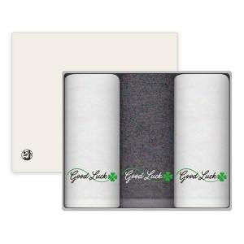

【상세/제작정보】 | <p><span style="font-size: 14pt;">※&nbsp;</span><span style="font-size: 18.6667px;">♣기본적으로 굿럭&amp;클로바 자수가 있는 세트 상품 입니다</span></p><p><span style="font-size: 14pt;"></span></p><p>&nbsp;</p><p><span style="font-size: 14pt;">※자수인쇄는 인쇄난이도,크기,글자수에 따라 비용 변동될 수 있습니다.</span>​&nbsp;</p>

【인쇄/포장옵션】 | 실크, 자수 / 포장지포장

【공급단가】 | 수량 | 50~ | 100~ | 500~ | 1,000~ | 3,000~
*VAT별도 | 단가 | 13,520원 | 12,790원 | 12,160원 | 11,850원 | 11,640원

【상품 URL】 | https://www.synergygift.co.kr:443/src/goods_detail.php?gdno=37735

